Artigo 1- Atributos
ANEXO A
Material complementar ao capítulo 1.
 | Correlação de Kendall com P-valor - Antoatecados
 | Variável_1 | Variável_2 | Kendall_tau | p_valor
 | TL | HL | 0.706 | 5.59E-77
 | TL | Salinidade | -0.134 | 0.000699
 | TL | Temperatura | -0.015 | 0.695
 | HL | Salinidade | -0.167 | 0.0000246
 | HL | Temperatura | -0.043 | 0.28
 | Salinidade | Temperatura | 0.052 | 0.205

 | Correlação de Kendall com P-valor - Ambos
 | Variável_1 | Variável_2 | Kendall_tau | p_valor
 | CTL | BD | 0.483 | 1.10E-106
 | CTL | HDM | 0.356 | 1.10E-36
 | CTL | IBR | 0.015 | 0.71144
 | CTL | ANEL | -0.232 | 2.96E-08
 | CTL | Arranjo | 0.245 | 6.58E-21
 | CTL | Substrato | 0.071 | 0.004624
 | CTL | Padrão.hidroteca | -0.22 | 3.93E-20
 | CTL | C.perissarco | 0.042 | 0.10804
 | CTL | Ciclo.Vida | -0.115 | 6.24E-06
 | CTL | Colonialismo | 0.064 | 0.014543
 | CTL | Reprodução | 0.288 | 3.20E-30
 | CTL | Salinidade | -0.05 | 0.022141
 | CTL | Temperatura | -0.059 | 0.006679
 | BD | HDM | 0.435 | 4.18E-53
 | BD | IBR | 0.003 | 0.9372
 | BD | ANEL | -0.246 | 7.19E-09
 | BD | Arranjo | 0.27 | 1.47E-24
 | BD | Substrato | 0.073 | 0.004022
 | BD | Padrão.hidroteca | -0.14 | 7.00E-09
 | BD | C.perissarco | -0.03 | 0.25263
 | BD | Ciclo.Vida | -0.075 | 0.003305
 | BD | Colonialismo | -0.003 | 0.89661
 | BD | Reprodução | 0.212 | 7.75E-17
 | BD | Salinidade | -0.058 | 0.008763
 | BD | Temperatura | -0.053 | 0.016005
 | HDM | IBR | -0.081 | 0.010143
 | HDM | ANEL | 0.128 | 0.039469
 | HDM | Arranjo | 0.113 | 1.29E-06
 | HDM | Substrato | 0.169 | 2.35E-14
 | HDM | Padrão.hidroteca | -0.062 | 0.004449
 | HDM | C.perissarco | 0.055 | 0.018835
 | HDM | Ciclo.Vida | -0.053 | 0.019532
 | HDM | Reprodução | 0.213 | 1.81E-21
 | HDM | Salinidade | -0.017 | 0.37872
 | HDM | Temperatura | 0.015 | 0.43897
 | IBR | ANEL | 0.38 | 5.09E-07
 | IBR | Arranjo | 0.106 | 0.003814
 | IBR | Substrato | -0.093 | 0.007083
 | IBR | Padrão.hidroteca | 0.08 | 0.02568
 | IBR | C.perissarco | 0.023 | 0.52695
 | IBR | Ciclo.Vida | 0.217 | 1.38E-09
 | IBR | Reprodução | -0.202 | 2.08E-08
 | IBR | Salinidade | -0.216 | 3.69E-12
 | IBR | Temperatura | -0.129 | 3.17E-05
 | ANEL | Substrato | -0.06 | 0.21275
 | ANEL | Padrão.hidroteca | 0.283 | 1.11E-09
 | ANEL | C.perissarco | 0.092 | 0.058489
 | ANEL | Ciclo.Vida | 0.263 | 2.29E-08
 | ANEL | Reprodução | -0.35 | 2.65E-13
 | ANEL | Salinidade | -0.009 | 0.82958
 | ANEL | Temperatura | 0.06 | 0.14428
 | Arranjo | Substrato | -0.062 | 0.003249
 | Arranjo | Padrão.hidroteca | -0.167 | 1.36E-16
 | Arranjo | C.perissarco | -0.058 | 0.007805
 | Arranjo | Ciclo.Vida | -0.078 | 0.000288
 | Arranjo | Colonialismo | -0.012 | 0.57941
 | Arranjo | Reprodução | 0.046 | 0.031058
 | Arranjo | Salinidade | -0.095 | 1.72E-07
 | Arranjo | Temperatura | -0.044 | 0.015857
 | Substrato | Padrão.hidroteca | -0.13 | 1.67E-11
 | Substrato | C.perissarco | 0.007 | 0.72783
 | Substrato | Ciclo.Vida | -0.175 | 1.88E-17
 | Substrato | Colonialismo | -0.017 | 0.41368
 | Substrato | Reprodução | 0.259 | 2.25E-37
 | Substrato | Salinidade | 0.068 | 9.94E-05
 | Substrato | Temperatura | 0.115 | 4.34E-11
 | Padrão.hidroteca | C.perissarco | 0.094 | 3.00E-06
 | Padrão.hidroteca | Ciclo.Vida | 0.267 | 2.37E-41
 | Padrão.hidroteca | Colonialismo | -0.009 | 0.66726
 | Padrão.hidroteca | Reprodução | -0.165 | 2.39E-17
 | Padrão.hidroteca | Salinidade | -0.008 | 0.61623
 | Padrão.hidroteca | Temperatura | -0.044 | 0.007956
 | C.perissarco | Ciclo.Vida | -0.098 | 5.74E-06
 | C.perissarco | Colonialismo | -0.091 | 3.36E-05
 | C.perissarco | Reprodução | 0.123 | 6.55E-09
 | C.perissarco | Salinidade | 0.011 | 0.54503
 | C.perissarco | Temperatura | -0.013 | 0.4769
 | Ciclo.Vida | Colonialismo | -0.025 | 0.2432
 | Ciclo.Vida | Reprodução | -0.303 | 2.57E-48
 | Ciclo.Vida | Salinidade | -0.084 | 2.33E-06
 | Ciclo.Vida | Temperatura | -0.031 | 0.086125
 | Colonialismo | Reprodução | 0.047 | 0.028157
 | Colonialismo | Salinidade | -0.063 | 0.000555
 | Colonialismo | Temperatura | 0.006 | 0.72624
 | Reprodução | Salinidade | -0.042 | 0.017912
 | Reprodução | Temperatura | -0.079 | 7.55E-06
 | Salinidade | Temperatura | 0.228 | 1.29E-51

 | Correlação de Kendall com P-valor - Leptotecados
 | Variável_1 | Variável_2 | Kendall_tau | p_valor
 | CTH | DMH | 0.49 | 5.00E-202
 | CTH | CNM | 0.449 | 1.77E-43
 | CTH | CG | 0.236 | 0.002579
 | CTH | CC | 0.319 | 0.12679
 | CTH | AB | 0.828 | 0
 | CTH | AD | 0.882 | 0
 | CTH | N.pattern | -0.36 | 1.61E-79
 | CTH | H.pattern | -0.259 | 1.39E-39
 | CTH | Salinidade | 0.045 | 0.005405
 | CTH | Temperatura | 0.06 | 0.000253
 | DMH | CNM | 0.134 | 3.72E-05
 | DMH | CG | 0.058 | 0.45657
 | DMH | CC | -0.055 | 0.82991
 | DMH | AB | 0.509 | 1.10E-160
 | DMH | AD | 0.431 | 3.10E-115
 | DMH | N.pattern | -0.22 | 1.06E-30
 | DMH | H.pattern | -0.44 | 3.50E-110
 | DMH | Salinidade | 0.022 | 0.18061
 | DMH | Temperatura | 0.053 | 0.001104
 | CNM | CG | -0.181 | 0.37945
 | CNM | CC | -0.061 | 0.84059
 | CNM | AB | 0.312 | 2.48E-21
 | CNM | AD | 0.453 | 1.01E-42
 | CNM | N.pattern | 0.634 | 4.38E-63
 | CNM | H.pattern | 0.267 | 1.45E-11
 | CNM | Salinidade | 0.094 | 0.003868
 | CNM | Temperatura | 0.078 | 0.016679
 | CG | CC | -0.429 | 0.23889
 | CG | AB | 0.356 | 0.000171
 | CG | AD | 0.311 | 0.001027
 | CG | N.pattern | -0.196 | 0.034015
 | CG | H.pattern | 0.179 | 0.058398
 | CG | Salinidade | -0.232 | 0.003373
 | CG | Temperatura | -0.172 | 0.029458
 | CC | AB | 0.308 | 0.16349
 | CC | AD | 0.245 | 0.24551
 | CC | N.pattern | 0.342 | 0.14413
 | CC | H.pattern | 0.342 | 0.14413
 | CC | Salinidade | 0.09 | 0.65869
 | CC | Temperatura | -0.294 | 0.15111
 | AB | AD | 0.801 | 0
 | AB | N.pattern | -0.386 | 9.71E-69
 | AB | H.pattern | -0.32 | 5.37E-44
 | AB | Salinidade | 0.048 | 0.011498
 | AB | Temperatura | 0.064 | 0.000723
 | AD | N.pattern | -0.42 | 7.16E-81
 | AD | H.pattern | -0.304 | 1.16E-39
 | AD | Salinidade | 0.063 | 0.000903
 | AD | Temperatura | 0.079 | 3.35E-05
 | N.pattern | H.pattern | 0.372 | 1.18E-57
 | N.pattern | Salinidade | 0.096 | 4.95E-07
 | N.pattern | Temperatura | 0.025 | 0.19471
 | H.pattern | Salinidade | 0.039 | 0.048807
 | H.pattern | Temperatura | -0.001 | 0.94451
 | Salinidade | Temperatura | 0.24 | 1.09E-48

Resultados de envfit:

 | Envfit - Ambos
 | variavel | PCoA1 | PCoA2 | p_valor
 | Temperatura | 0.04351525 | 0.06321957 | 0.0024
 | Salinidade | 0.01819018 | 0.01640428 | 0.5435

 | Envfit - Antoatecados
 | variavel | PCoA1 | PCoA2 | p_valor
 | Temperatura | -0.04566552 | -0.03251332 | 0.637
 | Salinidade | -0.11427503 | -0.03024161 | 0.129

 | Envfit - Leptotecados
 | variavel | PCoA1 | PCoA2 | p_valor
 | Temperatura | 0.04466310 | 0.12971875 | 0.0001
 | Salinidade | -0.03207812 | 0.06987176 | 0.0069
 | Resultado de PCoA dos Leptotecados com outliers.
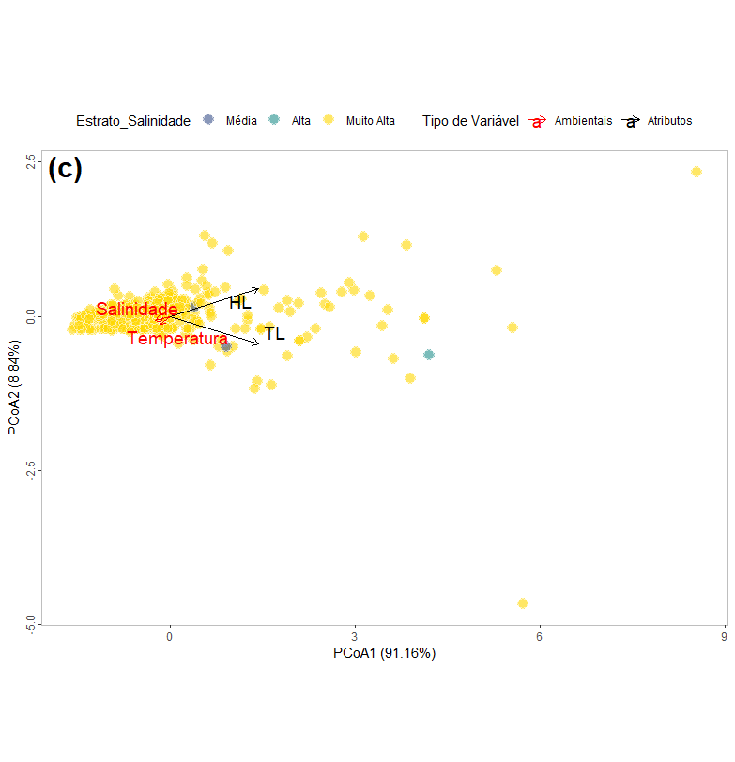

Resultados da PCoA
 | Autovalores - Antoatecados
 | Eixo | Autovalor | Variancia_Explicada
 | PCo1 | 5.65E+08 | 91.16
 | PCo2 | 5.48E+07 | 8.84

 | Autovalores - Ambos
 | Eixo | Autovalor | Variancia_Explicada
 | PCo1 | 58.8515708 | 37.56
 | PCo2 | 44.6779876 | 28.51
 | PCo3 | 28.9272126 | 18.46
 | PCo4 | 19.9356882 | 12.72
 | PCo5 | 16.1334048 | 10.3
 | PCo6 | 13.2343991 | 8.45
 | PCo7 | 11.3115699 | 7.22
 | PCo8 | 8.6831970 | 5.54
 | PCo9 | 7.4604686 | 4.76
 | PCo10 | 5.6595354 | 3.61
 | PCo11 | 4.9485911 | 3.16
 | PCo12 | 4.4335752 | 2.83
 | PCo13 | 4.2097316 | 2.69
 | PCo14 | 3.3123884 | 2.11
 | PCo15 | 3.1727241 | 2.02

 | Autovalores - Leptotecados
 | Eixo | Autovalor | Variancia_Explicada
 | PCo1 | 73.13119 | 60.45
 | PCo2 | 57.04729 | 47.16
 | PCo3 | 17.63292 | 14.58
 | PCo4 | 6.587815 | 5.45
 | PCo5 | 3.065541 | 2.53
 | PCo6 | 1.497294 | 1.24
 | PCo7 | 1.329515 | 1.1
 | PCo8 | 0.880439 | 0.73

Resultados da PERMANOVA :
 | PERMANOVA - Antoatecados
 | Df | SumOfSqs | R² | F
h_cluster | 2 | 123.7675 | 0.7075110 | 341.0701 | 0.001
Residual | 282 | 51.16607 | 0.2924890
Total | 284 | 174.9336 | 1

 | PERMANOVA + variáveis ambientais - Antoatecados
 | Df | SumOfSqs | R² | F | Valor-p
Temperatura | 1 | 0.461725 | 0.002639 | 0.753743 | 0.404
Salinidade | 1 | 1.725492 | 0.009864 | 2.816781 | 0.0837
Residual | 282 | 172.7463 | 0.987497
Total | 284 | 174.9336 | 1

 | PERMANOVA - Leptotecados
 | Df | SumOfSqs | R² | F | Valor-p
h_cluster | 3 | 2574317168 | 0.8619419 | 3598.236 | 0.144
Residual | 1729 | 412331109 | 0.1380581
Total | 1732 | 298664827 | 1

 | PERMANOVA + variáveis ambientais - Leptotecados
 | Df | SumOfSqs | R² | F | Valor-p
Temperatura | 1 | 1 | 0.01036414 | 18 | 0.0001
Salinidade | 1 | 1 | 0.00222032 | 4 | 0.0342
Residual | 1730 | 1730 | 0.98741555
Total | 1732 | 1732 | 1

 | PERMANOVA - Ambas ordens
 | Df | SumOfSqs | R² | F | Valor-p
h_cluster | 1 | 40.70608 | 0.3931832 | 1332.172 | 0.0001
Residual | 2056 | 62.82348 | 0.6068168
Total | 2057 | 103.52956 | 1

 | PERMANOVA + variáveis ambientais - Ambas ordens
 | Df | SumOfSqs | R² | F | Valor-p
Temperatura | 1 | 2.952476 | 2.85182 | 5.87748398 | 0.004
Salinidade | 1 | 4.106141 | 3.966154 | 0.08174081 | 0.918
Residual | 2055 | 1.032302 | 9.971085
Total | 2057 | 1.035296 | 1

Resultado de hclust:
hclust - Antoatecados
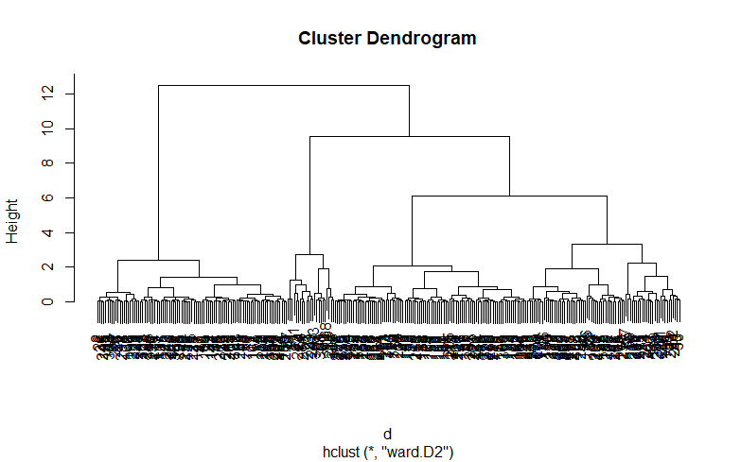

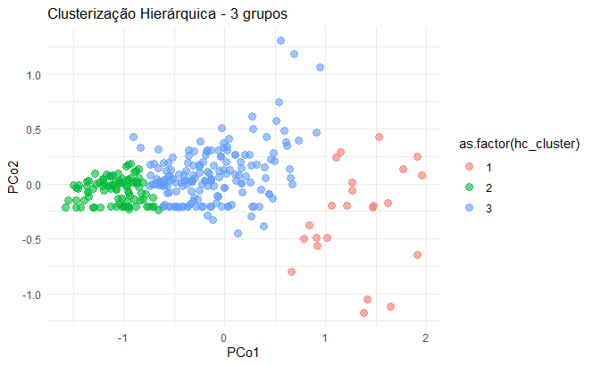

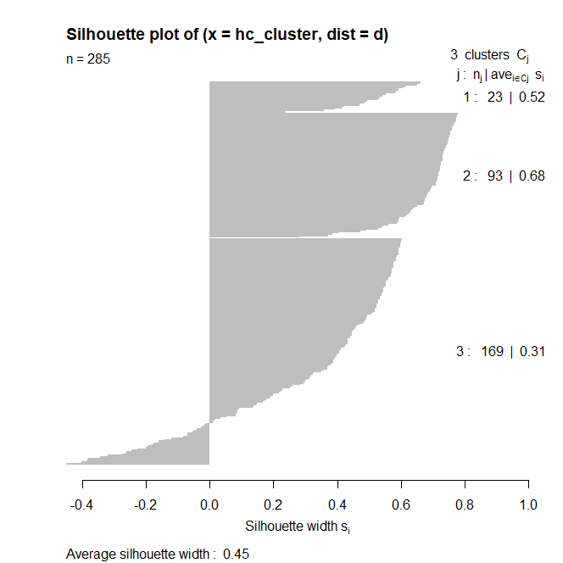

hclust - Leptoatecados:
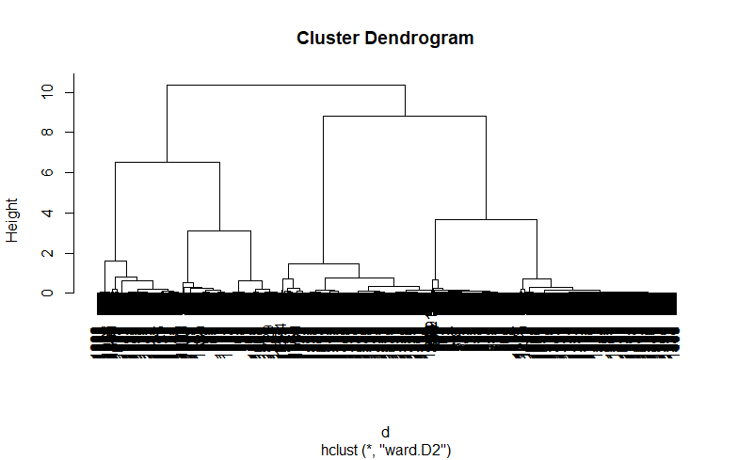

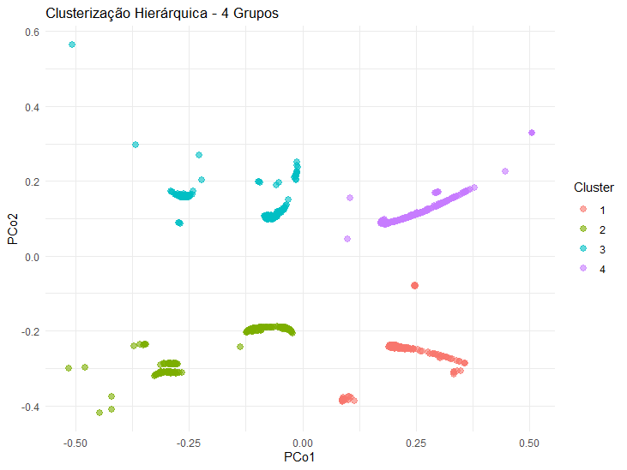

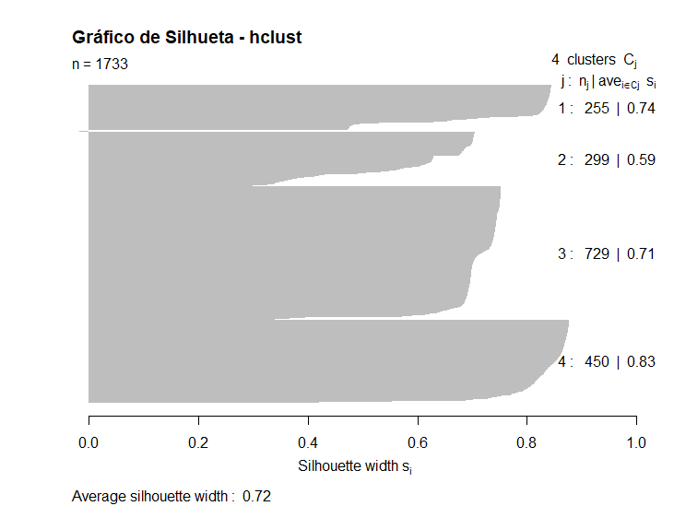

hclust - Ambas ordens:
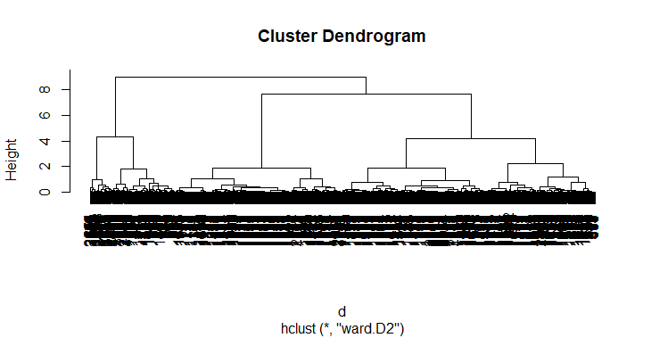

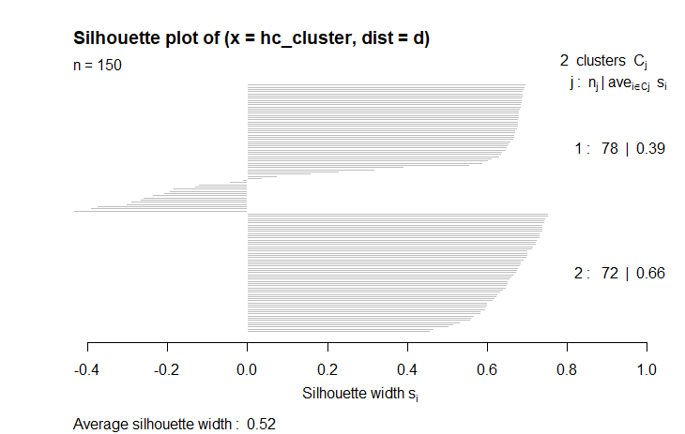

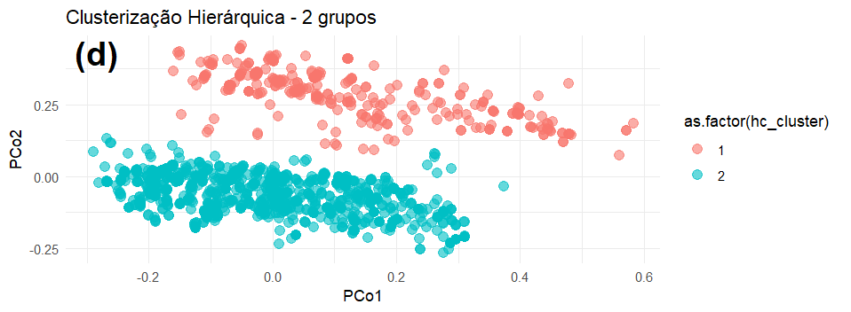

Scores PCoA - Atecados |  | Scores PCoA - Tecados |  | Scores PCoA - Ambos
PCo1 | PCo2 | PCo1 | PCo2 | PCo1 | PCo2
1.266044 | -0.063 | -0.10498 | 0.153574 | -0.10498 | 0.153574
-1.49803 | -0.01559 | -0.09438 | 0.198955 | -0.09438 | 0.198955
-0.6106 | -0.20875 | -0.10333 | 0.164303 | -0.10333 | 0.164303
-1.55326 | -0.15124 | -0.14744 | 0.214371 | -0.14744 | 0.214371
-0.87763 | -0.20983 | -0.15171 | 0.082938 | -0.15171 | 0.082938
-1.23001 | -0.21126 | -0.09337 | 0.069187 | -0.09337 | 0.069187
-0.80376 | -0.14182 | 0.288601 | 0.028179 | 0.288601 | 0.028179
-0.98623 | -0.21027 | 0.261591 | 0.067041 | 0.261591 | 0.067041
-1.34772 | 0.025752 | 0.449707 | 0.157495 | 0.449707 | 0.157495
-0.75625 | -0.20934 | 0.084504 | 0.112857 | 0.084504 | 0.112857
-0.97014 | -0.02239 | 0.100984 | 0.114598 | 0.100984 | 0.114598

